青岛捷美进仓图
青岛捷美国际货运代理有限公司 |  |  |  |  |  |  | 返回目录
空运入货通知
贵司在我司所配货物, 舱位已经订妥, 信息如下:
进仓编号: | JLQD0974HDLIM | 目的港：
件数： |  | 毛重： |  | KGS | 体积： | CBM

请贵司务必 | 月 日 13:00 |  | 之前将货物送至以下地址。
（备注：送货之前请提前联系师傅）
周六下午、周日全天仓库关闭。如需入仓，请提前沟通。
送货及单据地址：青岛胶东机场货站北侧，王花路(潍蓝路)数印仓1号仓12号库
仓库收货联系人：
谢师傅 137 0634 3518 徐师傅 185 5486 9667
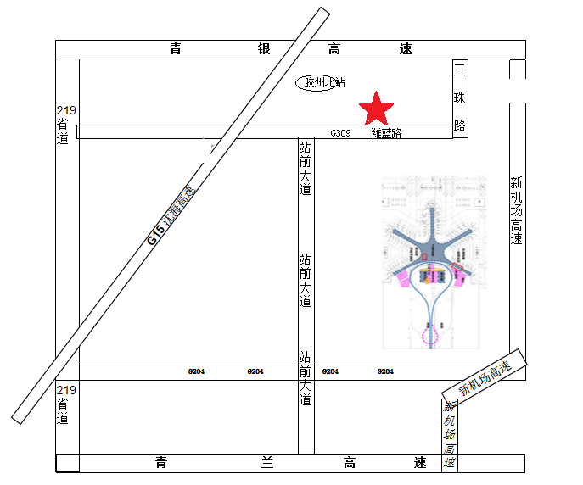
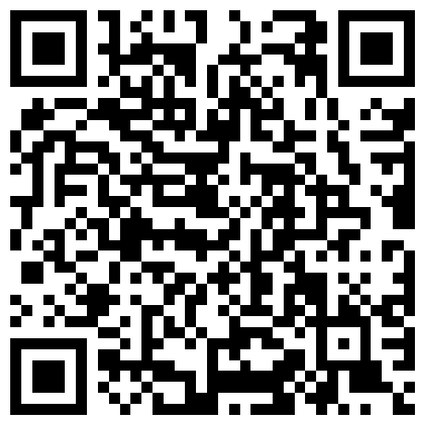

请用微信扫描二维码！！！ 货到之前请提前联系师傅
如有疑问请及时于我司联系，顺祝商祺！
**为提供更完善,更高效率的空运服务,请提供**
1. 准确的主单托书,(NH&SQ收货人要求有电话和邮编),
2. 如有分单,请提供分单套打信息,
**为确保通关的及时性和准确性,请按照以下要求提供报关资料***
1. 报关信息(填写企业十位数编码,海关商品编码,中文品名,贸易方式,境内货源地,结汇方式)
2.箱单和发票分开的PDF格式扫描件
特别声明：贵司如有单据随机，航空公司可予以安排。但上述行为仅属于航空公司提供之额外协助，
并非法定义务。如货到后随机单据有所丢失或破损，航空公司不承担任何责任.

上海隽美普货进仓图
上海隽美国际物流有限公司 |  |  |  |  |  |  |  | 返回目录
 | 空运入货通知
 | 贵司在我司所配货物, 舱位已经订妥, 信息如下:
 | 进仓编号: |  | 目的港：
 | 件数： |  | 毛重： |  | KGS | 体积： | CBM
 | 请贵司务必 | 月 日 |  | 之前将货物送至以下地址。
 | 仓库地址：上海市浦东新区祝桥航城路666号E101库（原检验检疫查验点）久久物流园
 | 仓库收货联系人：
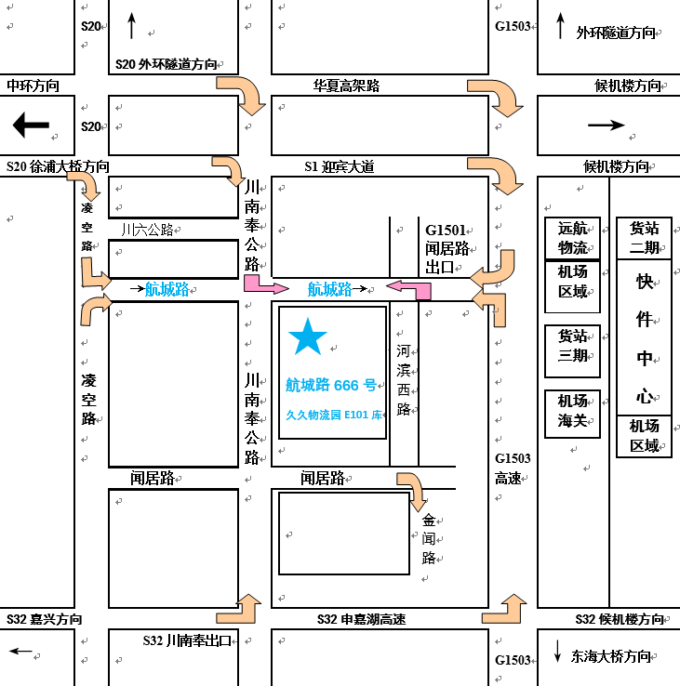
 | 付建18306509796 马守义18753901958

 | 航城路666号E101库 非监管仓库示意图
 | 资料请寄：上海市浦东新区祝桥航城路666号B102室 付韦韦 13761394075
 | 紧急联系人：付韦韦 13761394075
 | 特别提醒：请送货单位务必在进仓地图上标明货物的进仓编号和客户名称！

上海发车外地航班进仓图
上海隽美-递诚货运卡车进仓通知 |  |  |  |  |  |  | 返回目录

 | 进仓编号： | JTPVG2109016 | 件数： | 毛重： | 体积： | 目的港:

 | 送货地址：上海市浦东新区机场大道180号东航物流中心12A仓库

 | 收货电话：17721171674（固定值班电话） 陈师傅 15201849509
 | 投诉电话：13501793472曹师傅 24小时可收货

 | 请注意：仅限2号门进出
 | 单证可随货送达，送货时请带好本通知按进仓编号入库

 | 导航提示：递诚货运（机场大道）
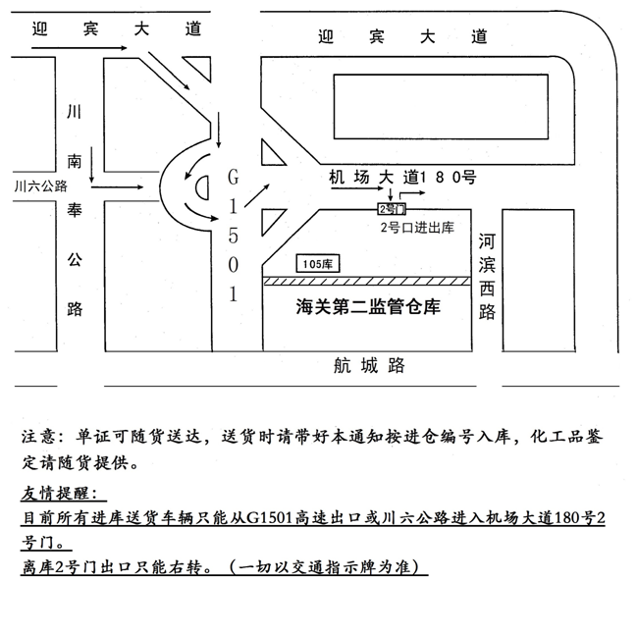

12A
递诚货运

安检清单
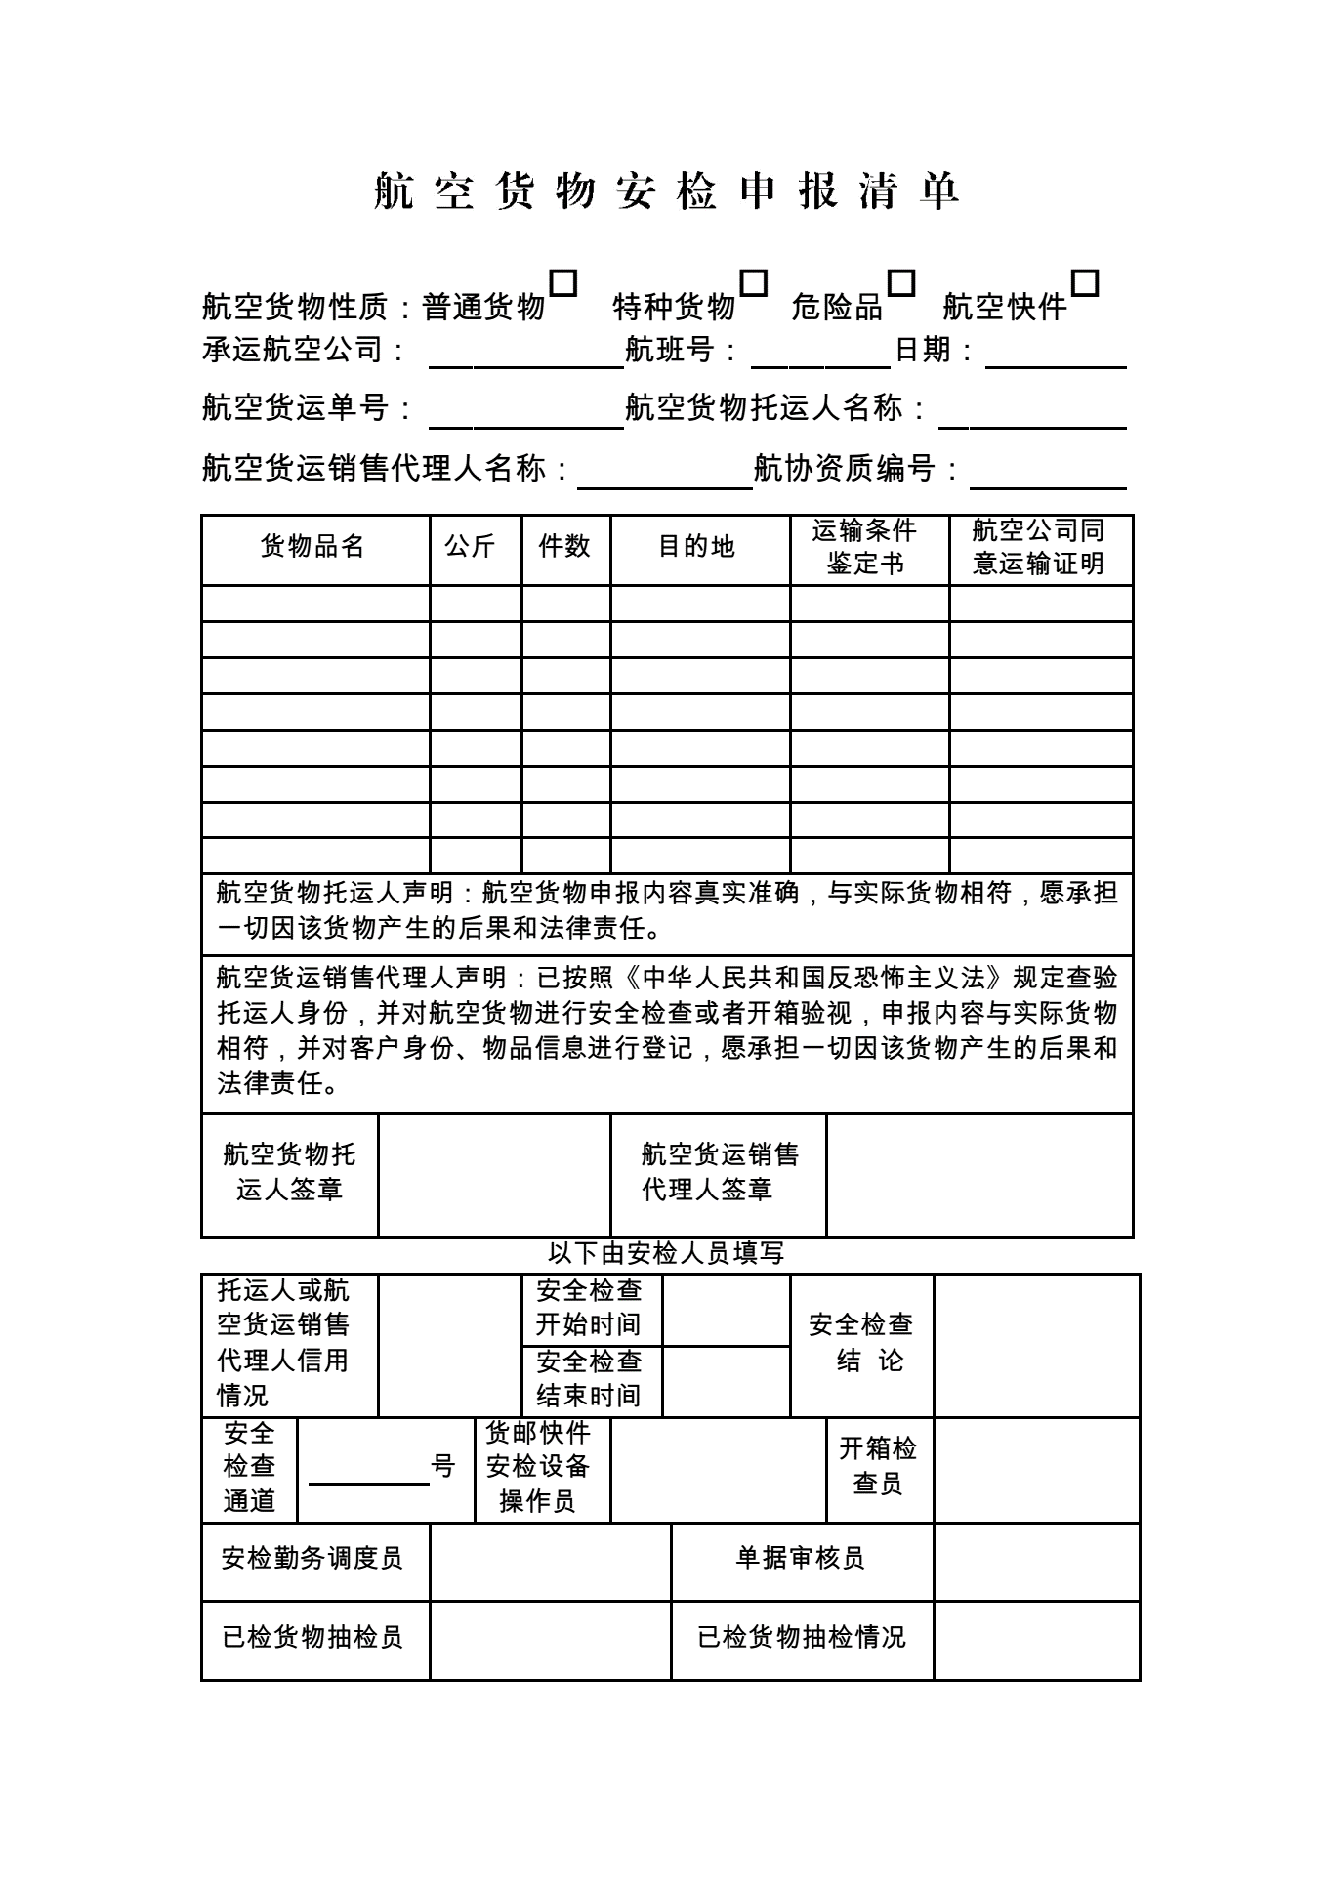
返回目录

